Formulario (31)
ACTA RECEPCIÓN ADQUISICIÓN TECNOLÓGICA Tecnología, Información & Comunicaciones TIC-FRM-003

 |  |  |  | Fecha : | {{FECHA}}

DATOS DEL SOLICITANTE
Nombre: |  | {{NOMBRE}}
Cargo: |  | {{CARGO}}
DETALLES DE SOLICITUD
No | Item solicitado (Marca, modelo, servicio)
1 | {{ITEM1}}
2 | {{ITEM2}}
3 | {{ITEM3}}
4 | {{ITEM4}}
5 | {{ITEM5}}
6 | {{ITEM6}}
OBSERVACIONES
1 | {{OBS1}}
2 | {{OBS2}}
3 | {{OBS3}}
4 | {{OBS4}}
5 | {{OBS5}}
6 | {{OBS6}}

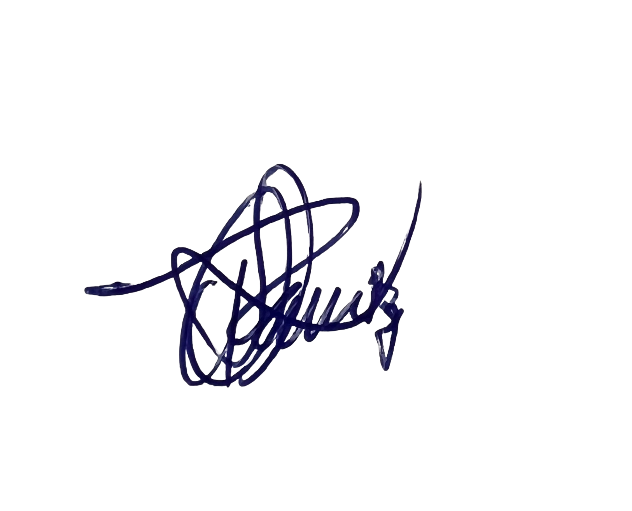

FIRMAS

{{FIRMA_USUARIO}} |  |  | Soporte técnico: OSCAR RAMIREZ V
{{FECHA_FIRMA}} |  |  | {{FECHA_FIRMA}}

